スポンサー広告

必要なお手伝いをいたします。 | 何からすればいいのか?
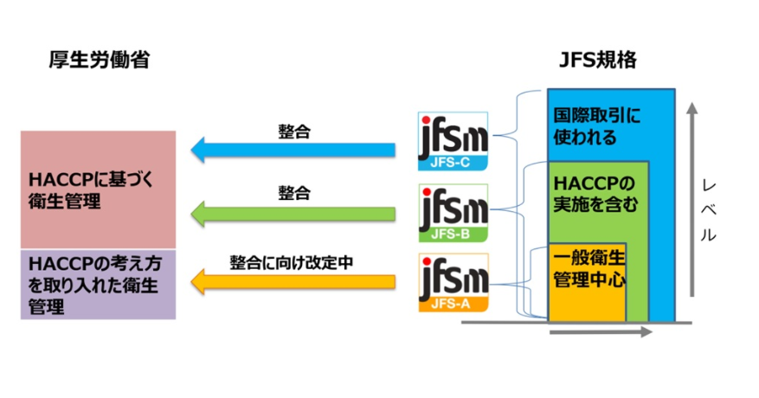

 |  | いちどギャップ(目標までの乖離)を診断しませんか

48 ノロウイルス関連情報
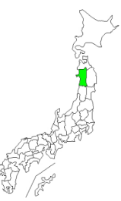

東京都は レベル2 全国平均 (レベル2) 5.24
ノロウイルス指数平年並 |  |  |  |  |  |  |  | 出典:東京都感染症情報センター |  |  | 新型コロナウイルス感染防止対策の効果で感染は全く発生していない
 |  |  |  |  |  |  |  | （最近５年間の週値の比較） |  |  |  |  | 新型コロナウイルス感染予防の効果
 |  |  |  |  |  |  |  |  |  |  |  |  | 2020年はかつてない感染カーブ
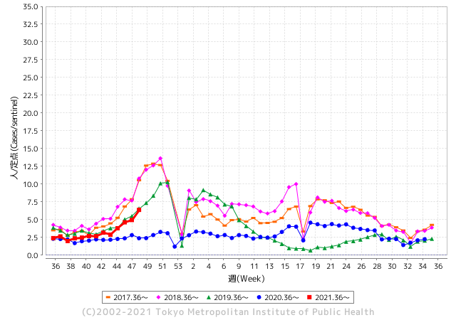
 |  |  |  |  |  |  |  |  |  |  |  |  | 2021年は例年の感染カーブに戻りつつあります。
散発事故事例の報告がでてきています。

 |  |  |  |  |  |  |  |  |  |  |  |  | レベル5

 |  |  |  |  |  |  |  |  |  |  |  |  | レベル4

 |  |  |  |  |  |  |  |  |  |  |  |  | レベル3
 |  |  |  |  |  |  |  |  |  |  |  |  | レベル2

 |  |  |  |  |  |  |  |  |  |  |  |  | レベル1
GⅡ 47週 2例 |  |  |  |  | GⅡ 48週 0例
地方衛生研究所情報 |  |  | 傾向 |  | 出典：地方衛生研究所ネットワーク
ノロウイルスは流行していません |  |  |  |  |  |  |  | http://idsc.tokyo-eiken.go.jp/diseases/gastro/gastro/
 |  |  |  | 流行警報 | 警戒警報
 | 2021-12-12 |  | 低散発 | 定点観測値 |  | ▲:減少 | 今週のニュース（Noroｖｉｒｕｓ） (12/6-12/12)
都道府県名 | 流行 ☆増加 ★減少☆★1つで約1ポイント |  |  | 2021/46週 | 2021/47週 | 対前週 | 大量発症事故（業種／内容） 今週 , 色抜き(先週) |  |  |  |  | ニュースソース | 日時
北海道 | ★ |  |  | 1.12 | 1.68 | ▲ 0.56 | 12月9日横浜市教育委員会は、神奈川県横浜市港南区東永谷２丁目１−１の市立南高校の２年生１７人が修学旅行先で下痢やおう吐などの症状を訴えたと発表しました。うち７人が入院し、４人は病院での簡易検査でノロウイルスの陽性判定が出た。 |  |  |  |  | 生活 - はてなブログ | 2021-12-09 | 北海道
青森県 | ☆ |  |  | 2.02 | 2.93 | 0.91 |  |  |  |  |  |  |  | 青森県
岩手県 | ☆☆ |  |  | 2.71 | 4.41 | 1.70 | ノロウイルス集団感染 一関市内認定こども園｜Iwanichi Online 岩手日日新聞社 Iwanichi Online 岩手日日新聞社 県医療政策室は７日、一関市内の認定こども園（園児９７人、職員２７人）でノロウイルスによる感染性胃腸炎の集団発生があったと発表した。 |  |  |  |  | 岩手日日新聞社 | 2021-12-08 | 岩手県
宮城県 | ★ |  |  | 4.16 | 3.67 | ▲ 0.49 |  |  |  |  |  |  |  | 宮城県
秋田県 | ★ |  |  | 1.71 | 1.18 | ▲ 0.53 |  |  |  |  |  |  |  | 秋田県
山形県 | ☆ |  |  | 3.52 | 3.55 | 0.03 |  |  |  |  |  |  |  | 山形県
福島県 | ☆ |  |  | 2.22 | 2.56 | 0.34 |  |  |  |  |  |  |  | 福島県
茨城県 | ☆ |  |  | 3.35 | 3.72 | 0.37 |  |  |  |  |  |  |  | 茨城県
栃木県 | ☆ |  |  | 3.29 | 4.27 | 0.98 | 県保健福祉部は30日、県南健康福祉センター管内の障害者施設で、ノロウイルスを原因とする感染性胃腸炎が集団発生したと発表した。 |  |  |  |  | 下野新聞 | 2021-12-01 | 栃木県
群馬県 | ☆ |  |  | 2.06 | 3.25 | 1.19 |  |  |  |  |  |  |  | 群馬県
埼玉県 | ☆☆ |  |  | 7.04 | 9.09 | 2.05 |  |  |  |  |  |  |  | 埼玉県
千葉県 | ☆ |  |  | 2.88 | 4.17 | 1.29 | 千葉県は8日、習志野市内の保育園で、ノロウイルスによる感染性胃腸炎の集団感染が発生したと発表しました。 県によりますと、6日、習志野市内の保育園から習志野保健所に対し、複数の園児と職員が胃腸炎の症状を訴え欠席しているとの連絡があり、保健所が園児と職員の便を検査したところ、ノロウイルスを検出したということです。 |  |  |  |  | 千葉テレビ | 2021-12-09 | 千葉県
東京都 | ☆☆ |  |  | 4.95 | 6.38 | 1.43 |  |  |  |  |  |  |  | 東京都
神奈川県 | ☆ |  |  | 3.05 | 3.9 | 0.85 |  |  |  |  |  |  |  | 神奈川県
新潟県 | ☆☆ |  |  | 4.51 | 6.32 | 1.81 |  |  |  |  |  |  |  | 新潟県
富山県 | ☆☆ |  |  | 2.55 | 3.97 | 1.42 |  |  |  |  |  |  |  | 富山県
石川県 | ☆☆☆ |  |  | 3.48 | 5.97 | 2.49 | 県内ではこのところ、ノロウイルスなど感染性胃腸炎の患者が急増しています。これから冬にかけてさらに流行する可能性があることから、石川県は手洗いなどの基本的な感染対策などを心がけるよう呼びかけています。 |  |  |  |  | NHK | 2021-12-04 | 石川県
福井県 | ☆ |  |  | 3.87 | 4.26 | 0.39 |  |  |  |  |  |  |  | 福井県
山梨県 | ☆☆☆ |  |  | 4.58 | 7.04 | 2.46 |  |  |  |  |  |  |  | 山梨県
長野県 | ☆☆ |  |  | 4.47 | 5.91 | 1.44 |  |  |  |  |  |  |  | 長野県 | 1
岐阜県 | ☆ |  |  | 1.42 | 1.98 | 0.56 |  |  |  |  |  |  |  | 岐阜県
静岡県 | ☆ |  |  | 3.67 | 4.63 | 0.96 | 静岡県島田市立総合医療センターの院内保育所で、0歳の赤ちゃんを含む25人がノロウイルスに感染したことがわかりました。 島田市立総合医療センターによりますと、6日から9日までの間に院内保育所「さくらんぼ園」に通う23人の園児と職員2人が嘔吐や下痢などの症状を訴えました。検査の結果、ノロウイルスに感染していることが判明しました。現在は全員、快方に向かっているということです。 |  |  |  |  | 静岡朝日テレビ | 2021-12-09 | 静岡県
愛知県 | ☆ |  |  | 2.87 | 4.07 | 1.20 |  |  |  |  |  |  |  | 愛知県
三重県 | ★ |  |  | 2.33 | 2.22 | ▲ 0.11 |  |  |  |  |  |  |  | 三重県
滋賀県 | ☆ |  |  | 2.78 | 3.53 | 0.75 |  |  |  |  |  |  |  | 滋賀県
京都府 | ☆☆☆ |  |  | 3.39 | 6.7 | 3.31 |  |  |  |  |  |  |  | 京都府
大阪府 | ☆☆☆ |  |  | 5.36 | 8.1 | 2.74 |  |  |  |  |  |  |  | 大阪府
兵庫県 | ☆☆ |  |  | 6.04 | 7.45 | 1.41 |  |  |  |  |  |  |  | 兵庫県
奈良県 | ☆☆ |  |  | 4.5 | 6.06 | 1.56 |  |  |  |  |  |  |  | 奈良県
和歌山県 | ☆ |  |  | 2.93 | 3.6 | 0.67 | かつらぎ町のこども園で、ノロウイルスの集団感染が確認されました。 今月１日から１０日まで園児２６人と職員２人が嘔吐や下痢などの症状を訴え、県環境衛生センターが園児の便を検査して１０人中７人からノロウイルスが検出されました。 １０日現在の有症者は７人で重症者はなく快方に向かっているということです。 県健康推進課はこども園に二次感染予防策を指導しました。 |  |  |  |  | テレビ和歌山 | 2021-12-11 | 和歌山県
鳥取県 | FALSE |  |  | 5.47 | 5.47 | 0.00 |  |  |  |  |  |  |  | 鳥取県
島根県 | ☆ |  |  | 3.96 | 4.13 | 0.17 |  |  |  |  |  |  |  | 島根県
岡山県 | ☆ |  |  | 2.59 | 3.13 | 0.54 |  |  |  |  |  |  |  | 岡山県
広島県 | ☆ |  |  | 3.44 | 4.01 | 0.57 |  |  |  |  |  |  |  | 広島県
山口県 | ☆☆ |  |  | 5.28 | 7.13 | 1.85 |  |  |  |  |  |  |  | 山口県
徳島県 | ☆ |  |  | 3.91 | 4.35 | 0.44 |  |  |  |  |  |  |  | 徳島県
香川県 | ☆☆ |  |  | 2.86 | 4.29 | 1.43 |  |  |  |  |  |  |  | 香川県
愛媛県 | ★ |  |  | 5.24 | 4.46 | ▲ 0.78 |  |  |  |  |  |  |  | 愛媛県
高知県 | ☆ |  |  | 2.04 | 2.21 | 0.17 | 高知市保健所は3日、市内の保育所で1～3日にかけて園児19人、職員2人の計21人が嘔吐（おうと）などの症状を訴え、そのうち1人の園児からノロウイルスが検出されたと発表した。県内でのノロウイルス集団感染は今年9月以降で初めて。市保健所によると21人は全員軽症で、快方に向かっている。感染原因はわかって… |  |  |  |  | 毎日新聞 | 2021-12-05 | 高知県
福岡県 | ☆ |  |  | 7.73 | 8.73 | 1.00 |  |  |  |  |  |  |  | 福岡県
佐賀県 | ☆☆☆ |  |  | 4.96 | 7.96 | 3.00 | 佐賀県は３日、伊万里保健福祉事務所管内の保育所で、感染性胃腸炎が集団発生したと発表した。１１月２０日から１２月２日までに園児４６人と職員１人の計４７人が嘔吐（おうと）や下痢の症状を訴えた。このうち園児３人からノロウイルスが検出された。入院が必要な重症者はいない。 県健康増進課によると、１日に保育所から保健所に連絡があり、２日に実施した検査で園児３人からノロウイルス検出が確認された。同課は「冬場は流行しやすい時期。手洗いの徹底や食材などは十分な加熱を」と呼びかけている。 |  |  |  |  | 佐賀新聞 | 2021-12-04 | 佐賀県
長崎県 | ☆☆☆ |  |  | 6.3 | 9.02 | 2.72 |  |  |  |  |  |  |  | 長崎県
熊本県 | ☆ |  |  | 6.54 | 7.68 | 1.14 |  |  |  |  |  |  |  | 熊本県
大分県 | ☆ |  |  | 5.56 | 6.61 | 1.05 |  |  |  |  |  |  |  | 大分県
宮崎県 | ☆ |  |  | 5.33 | 5.67 | 0.34 |  |  |  |  |  |  |  | 宮崎県
鹿児島県 | ☆ |  |  | 5.8 | 5.81 | 0.01 |  |  |  |  |  |  |  | 鹿児島県
沖縄県 | ☆ |  |  | 1.15 | 1.53 | 0.38 |  |  |  |  |  |  |  | 沖縄県
全国 | ☆ |  |  | 4.06 | 5.24 | 1.18
 |  |  |  |  |  |  |  |  |  |  |  | 0 | 0
 |  |  |  | 今週「上昇」 |  |  | 管理レベル「2」 |  | レベルアップしました
 |  | 先週に比べて全国平均は |  |  |  | 5.24 | ：先週より | 1.18
 |  | 東京都は |  |  |  | 6.38 | ：先週より | 1.43
 |  | 最高指数は |  |  | 埼玉県 | 9.09 | 全国で10.00を超える都道府県数は |  |  | 0ヶ所 | 増減 | 0

2 | 9-10月、4月以降 施設の所在市町村で流行・食中毒が報告される 定点観測値が5.00前後 |  |  |  |  | 【情報共有】 週間・情報収集/情報は毎週確認する 【常設】 嘔吐物処理セットの配備 【体調管理】従業員の健康状況を徹底し、不良者は調理・加工ラインより外す

48 衛生教養
食の安全を目指す ④ 行動を起こすことが大切 | 改正された食品衛生法の意味
飲食店では、個別に記録用紙を作るのではなく、初めは一冊の大学ノートに業務日誌というスタイルで書いてみることをお勧めします。
前回予告のノート式記録の紹介をします。 一日 見開きで２ページに書くことを習慣化しましょう。

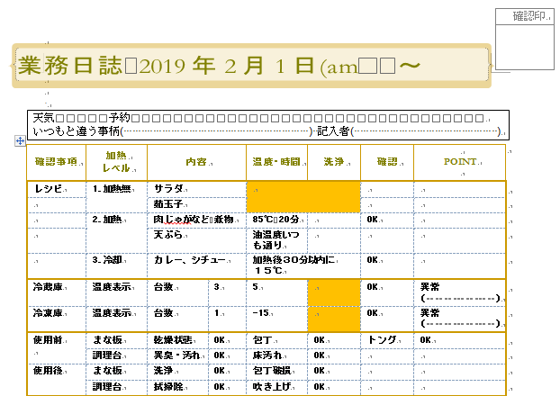
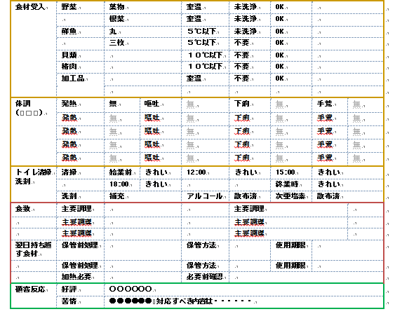

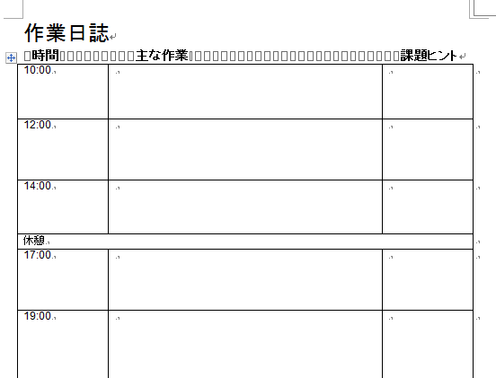
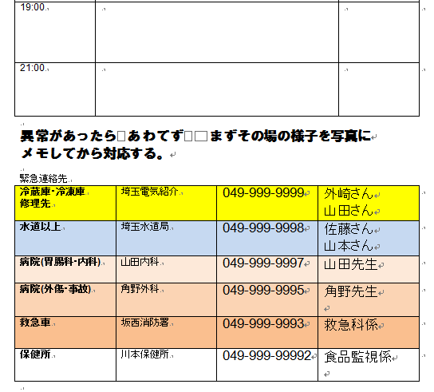
業務日誌

衛生 計画に 基づく 記録

何もないところから 記録用紙を作るのは不安もあり、時間もかかるのでこうした雛形を使います。
書くことに慣れたら 書きやすく 作業内容や 課題が見つけやすい形に変えていきます。
相談事が出てきたら、このノートとともに食品安全協会や保健所の方に話聞いてもらうことが衛生管理を進める上では、大変賢い方法です。
更に飲食店主などの集まりでこうした取り組みを広めていくことは業界の発展につながります。

次回はニューヨークのレストランが取組む衛生管理のお話です。

48 新型コロナウイルス情報
 |  | 新型指定感染症情報 新規死者数 85 |  |  |  | インド変異株、南アフリカ変異株の動向に注意しましょう
オミクロン型が確認された主な国について、1日あたりに確認される新規感染者数を7日移動平均で見てみる。感染者数は変異ウイルスの型によらず集計されており、オミクロン型がその国の感染状況にどの程度影響しているかはよく分かっていない。日本、トルコ、インド辺りは人種特異的な免疫力があるような気がする。 数日前の読売新聞にHLA A24に関する岸が出ていた。
*評価に値する政府のコロナ対策 第三回ブースター接種の予定を明確にすべき時期!!
*世界の感染第3波はピークアウト しかしまだ毎日63万人が新規感染状態である。 *国産ワクチン製造承認と経済再生プログラムの更なる後押しが急務
 | 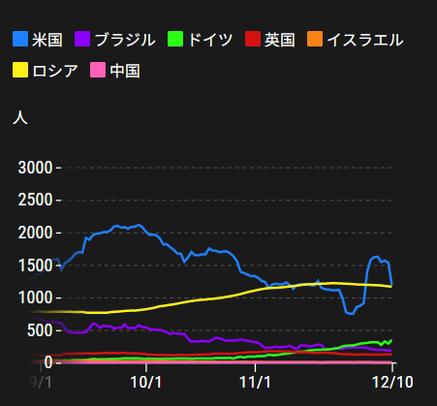
 |  | 今週の新型コロナ 新規感染者数 世界で436万人(対前週の増加に対して6万人増加)
 | 世界の新規感染者数: 436万人で感染拡大 世界は第4波に入る。 北半球の平均気温が下がってきているのでリバウンド 第4波がはじまるか心配。
 | コロナ・ワクチン接種予定と内容 (菅前首相の最大の功績)
世界の感染率は1.2% 微減
65歳以上の高齢者に肺炎発症による重度化リスクが高い
致死率2.0%(▲0.１%)
)
 | 日本国内のワクチン接種状況 https://github.com/owid/covid-19-data/blob/master/public/data/vaccinations/country_data/Japan.csv 1回接種回数 2回数接種 ワクチン接種率 接種率が頭落ち状態 12月9日（木） 100,036,244 97,941,682 83.4% 2回接種に関しては、すでに81.6%程度、 ---------------------------------------------------------------------------------------- |  |  |  |  |  |  |  |  |  |  |  |  | >
 |  | Reported 12/12 8:22 (前週より436万人増加) 世界は感染 減少ペースだが下げ止まり
 |  | https://gisanddata.maps.arcgis.com/apps/opsdashboard/index.html#/bda7594740fd40299423467b48e9ecf6

世界の増加率が落ち着き始めている
 |  |  | 現在の新型コロナウイルス感染者数 |  |  | 前週 | 患者数 | 対世界比% | 死者数 | 致死率 | 対前週増加率
 |  |  |  |  | Total | 265,305,560 | 269,670,304 | 100.0% | 5,300,897 | 2.0% | 101.6% | 前週からの増加数
 |  |  |  |  | 米国 | 49,044,087 | 49,874,867 | 18.5% | 797,121 | 1.6% | 101.7% | 米国再拡大傾向在り | 4,364,744
 |  |  |  |  | カナダ | 1,813,304 | 1,839,752 | 0.7% | 29,963 | 1.7% | 101.5%
 |  |  |  |  | メキシコ | 3,897,452 | 3,914,706 | 1.5% | 296,385 | 7.6% | 100.4%
 |  |  |  |  | ブラジル | 22,138,247 | 22,177,059 | 8.2% | 616,457 | 2.8% | 100.2%
 |  |  |  |  | ｱﾙｾﾞﾝﾁﾝ | 5,337,692 | 5,354,440 | 2.0% | 116,748 | 2.2% | 100.3%
 |  |  |  |  | チリ | 1,770,620 | 1,778,370 | 0.7% | 38,600 | 2.2% | 100.4%
 |  |  |  |  | 南アフリカ | 3,004,203 | 3,129,622 | 1.2% | 90,116 | 2.9% | 104.2%
 |  |  |  |  | トルコ | 8,883,730 | 9,024,193 | 3.3% | 78,969 | 0.9% | 101.6%
 |  |  |  |  | イラン | 6,131,356 | 6,152,524 | 2.3% | 130,661 | 2.1% | 100.3%
 |  |  |  |  | インド | 34,624,360 | 34,682,736 | 12.9% | 475,128 | 1.4% | 100.2%
 |  |  |  |  | パキスタン | 1,286,453 | 1,288,761 | 0.5% | 28,823 | 2.2% | 100.2%
 |  |  |  |  | ロシア | 9,598,283 | 9,812,538 | 3.6% | 282,713 | 2.9% | 102.2%
 |  |  |  |  | スペイン | 5,202,958 | 5,290,190 | 2.0% | 88,381 | 1.7% | 101.7%
 |  |  |  |  | フランス | 7,927,361 | 8,318,995 | 3.1% | 121,368 | 1.5% | 104.9%
 |  |  |  |  | ドイツ | 6,143,866 | 6,501,289 | 2.4% | 105,536 | 1.6% | 105.8%
 |  |  |  |  | 日本 | 1,727,125 | 1,727,925 | 0.6% | 18,369 | 1.1% | 100.0%

 |  |  |  |  |  |  |  |  |  |  | 世界的な第三波の大型感染は終息を迎えている。 ・第一波 中国武漢発 全世界的な流行期 2020/3-2021/3 ・第二波 イギリス・南アフリカ変異株による欧州流行 2021/3-6 ・第三波 δインド変異株による東南アジア・中東流行 2021/7- 10月末よりリバウンドで現在 週400万人以上の新規感染状態となっている。週600万人で第四波と判定
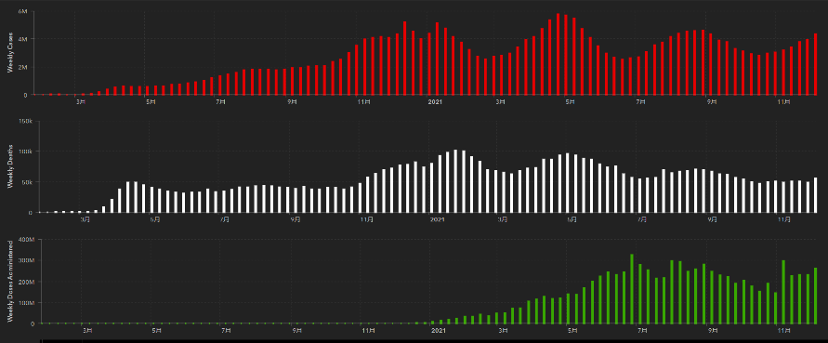
第一波 第二波 第三波

 | 日本の感染症BCPステージ
 | フェイズ別 対策立案
 | 1. 地域的に発生していない段階
 | 2. 地域、顧客所在地に感染者が確認された段階
 | 3. 地域住民、同居者の参加団体に感染者が確認された段階 |  |  |  |  |  |  |  |  |  |  |  | 企業内に感染者が発見された場合の対応と手順が具体的に用意されていないとパニックになる。 準備が大勢。ステークホルダーへの告知も当然前提。
 | 4 職場で複数の濃厚接触者が判明した段階
 | 5. 3で複数もしくは感染が拡大する段階
 | 6. 従業員もしくはその家族に感染確認の段階
 | 7. 5で感染が収まらない段階
 | 7. パンデミック(大流行)宣言の段階

 | ・組織・連絡体制 ・社内、社外
 | 緊急連絡網 所轄保健所、公共機関との連帯
 | 現状リスクｺﾐﾆｭケーション、顧客への情報開示
 | ・予防体制 消毒材、マスク備品準備、就業前後の除菌 検温と報告
 | ・診療体制 もしもの場合の相談医療先の確保、連絡
 | ・就業体制の見直対策 感染者の発症時の業務継続対応
 | 病院、介護・老人施設への入室時の対応、営業車両の洗浄
 | ・長期間休業に対する対策 従業員のケア

 | フェイズ | 緊急連絡網 | 消毒材 | マスク | 検温 | 行動履歴整理 | 保健所 医療機関 | 顧客連絡 | 就業 体制 | 入館チェック | 従業員ケア | PCR検査確認
 |  |  |  |  | 37.5℃↑
 | 1 | 〇 |  |  |  |  |  |  |  | 〇
 | 2 | 〇 | 〇 | 〇 | 〇 |  |  |  | 〇* | 〇 |  |  | *テレワーク、隔日出勤
 | 3 | 〇 | 〇 | 〇 | 〇 |  |  |  | 〇 | 〇 | 〇
対策 | 4 | 〇 | 〇 | 〇 | 〇 | 〇 | 〇 | ★ | 〇 | 〇 | 〇 | 〇 | 無症状なら１週間経過と就業制限
 | 5 | 〇 | 〇 | 〇 | 〇 | 〇 | 〇 | 〇 | 〇 | 〇 | 〇 | 〇
 | 6 | 〇 | 〇 | 〇 | 〇 | 〇 | 〇 | 〇 | 〇 | 〇 | 〇 | 〇
 | 7 | 〇 | 〇 | 〇 | 〇 | 〇 | 〇 | 〇 | 〇 | 〇 | 〇 | 〇

 |  |  |  |  |  |  |  | ★PCR+

48 感染症統計
届出感染症 第三類 腸管出血性大腸菌 |  |  |  |  |  |  |  |  |  |  |  |  |  | 届出感染症 第三類 細菌性赤痢菌
全国 報告数推移 医療機関からの届出数 |  |  |  |  |  |  |  |  |  |  |  |  |  | 全国 報告数推移 届出患者数（人）
 | 1月 | 2月 | 3月 | 4月 | 5月 | 6月 | 7月 | 8月 | 9月 | 10月 | 11月 | 12月 | 合計 |  | 1月 | 2月 | 3月 | 4月 | 5月 | 6月 | 7月 | 8月 | 9月 | 10月 | 11月 | 12月 | 合計
12-18年月平均 | 65 | 57 | 64 | 104 | 178 | 404 | 621 | 906 | 563 | 366 | 211 | 104 | 3,643 | 12-18年月平均 | 10 | 10 | 15 | 8 | 11 | 10 | 9 | 13 | 11 | 22 | 13 | 13 | 143
 |  |  |  |  |  |  |  |  |  |  |  | 今週 |  |  |  |  |  |  |  |  |  |  |  |  |  | 今週
 |  |  |  |  |  |  |  |  |  |  |  | 29 |  |  |  |  |  |  |  |  |  |  |  |  |  | 0
2021年 | 81 | 48 | 71 | 128 | 171 | 350 | 569 | 553 | 458 | 304 | 217 | 29 | 2,979 | 2021年 | 1 | 2 | 1 | 0 | 0 | 0 | 1 | 1 | 0 | 0 | 0 | 0 | 6
2020年 | 112 | 85 | 60 | 97 | 95 | 305 | 544 | 449 | 475 | 505 | 219 | 98 | 3,044 | 2020年 | 16 | 1 | 19 | 3 | 13 | 1 | 2 | 2 | 0 | 24 | 4 | 1 | 86
2019年 | 84 | 100 | 77 | 80 | 236 | 438 | 631 | 752 | 523 | 427 | 253 | 136 | 3,737 | 2019年 | 7 | 7 | 13 | 3 | 8 | 11 | 5 | 11 | 9 | 9 | 20 | 35 | 138
2018年10月3日、山梨県内の宿坊を利用した2グループ42名が赤痢にかかりました。使用水や従事者からは赤痢菌が検出されておらず現在のところ感染源は不明です。
2018年 | 41 | 44 | 67 | 103 | 311 | 415 | 539 | 1,165 | 534 | 297 | 205 | 92 | 3,813 | 2018年 | 9 | 22 | 18 | 9 | 21 | 14 | 6 | 13 | 7 | 81 | 31 | 37 | 268
埼玉県と群馬県の総菜店で販売されたポテトサラダを食べた人が腸管出血性大腸菌O157に感染した、という集団食中毒に関するニュースが2017年8月21日以降、新聞やテレビで取り上げられました。
2017年 | 57 | 35 | 95 | 112 | 131 | 340 | 483 | 1339 | 614 | 349 | 236 | 68 | 3,859 | 2017年 | 19 | 12 | 8 | 12 | 7 | 15 | 16 | 12 | 16 | 6 | 12 | 6 | 141
2016年 | 68 | 42 | 44 | 75 | 135 | 448 | 507 | 808 | 795 | 313 | 246 | 143 | 3,624 | 2016年 | 9 | 16 | 12 | 6 | 7 | 14 | 9 | 14 | 9 | 9 | 8 | 7 | 120
2015年 | 71 | 97 | 61 | 105 | 198 | 442 | 790 | 674 | 594 | 275 | 133 | 108 | 3,548 | 2015年 | 7 | 13 | 11 | 11 | 12 | 15 | 20 | 15 | 15 | 20 | 9 | 7 | 155
2011年8月に外食チェーン店が原因とされた赤痢菌Shigella sonneiの広域集団感染事例が青森県、宮城県、山形県、福島県において発生した。本事例は、それとほぼ同時期に発生しておりその関連性が強く疑われた事例である。
※2021年 第47週（11/22～11/28） 現在 |  |  |  |  |  |  |  |  |  |  |  |  |  | ※2021年 第47週（11/22～11/28） 現在

 | 腸管出血性大腸菌 |  | 平年並み |  |  |  |  |  |  |  |  |  |  |  | 赤痢 | 発生なし
Ｈ２９／８月は非常に多かった

腸管出血性大腸菌
細菌性赤痢菌

 |  |  |  |  |  |  |  |  |  |  |  |  |  |  | 腸管系感染症は新型コロナウイルス予防の手洗い、手指消毒で
 |  |  |  |  |  |  |  |  |  |  |  |  |  |  | 圧倒的に感染防御できている

